关系图
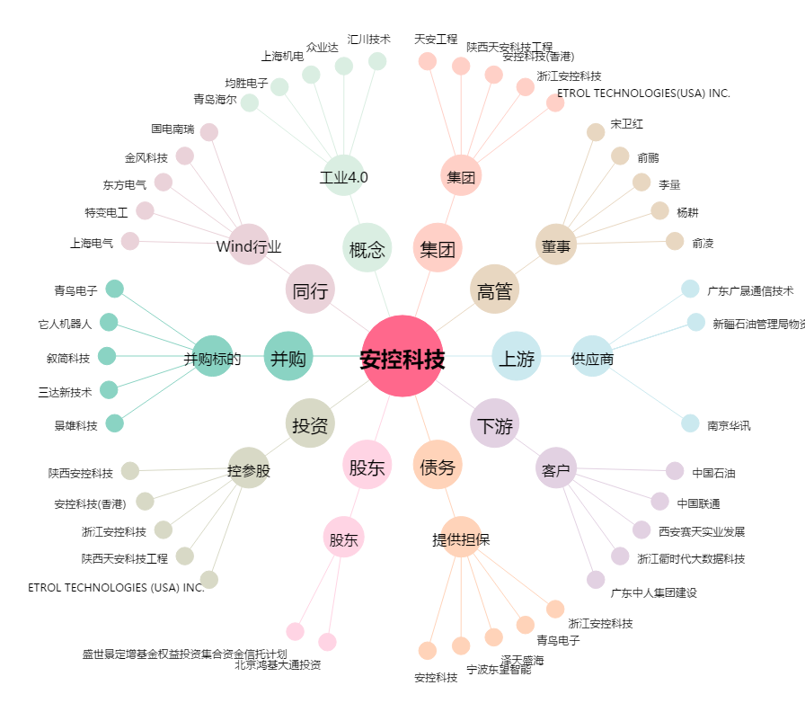
安控科技[300370.SZ] - 关系概览图

